背景&测试环境&测试计划
测试背景&测试环境和测试计划

1、测试任务
【描述项目的测试背景，如果是新增需求或需求变更，则填写对应的需求条目，如果是缺陷验证，则填写缺陷编号和内容。测试背景需简明扼要的反映项目的测试内容。】

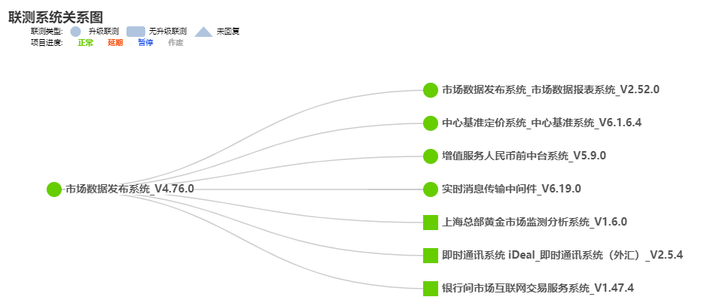
2、测试环境 |  |  |  | 联测系统配置管理系统地址：http://172.19.196.99:8080/#/
2.1 支撑软件要求
 | 操作系统要求 | 其他软件要求 | 备注
ST环境
UAT环境
2.2 网络环境要求
ST环境
UAT环境
2.3 关联系统
系统名称 | 版本号 | 备注

说明：关联系统信息的展示，可采用“表格内容”或“联测系统关系图”。

3、测试计划
 | 开始时间 | 结束时间 | 备注
需求分析、测试设计 | YYYY-MM-DD | YYYY-MM-DD
ST环境测试 | YYYY-MM-DD | YYYY-MM-DD
UAT环境测试 | YYYY-MM-DD | YYYY-MM-DD
测试总结 | YYYY-MM-DD | YYYY-MM-DD
说明：可根据项目管理要求，细化测试轮次的计划

